コピー貼付け術
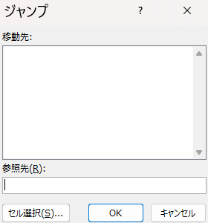
斎藤 朱美 | No. | 顧客名 | 電話番号 | Ctrl＋G
09012345678 | 1
阿部 奈津美 | 2 |  |  | セルの選択
09012345679 | 3 |  |  | 定数
有馬 るり子 | 4 |  |  | 文字だけのこす
09012345680 | 5
佐々木 洋子 | 6 |  |  | Ctrl＋C
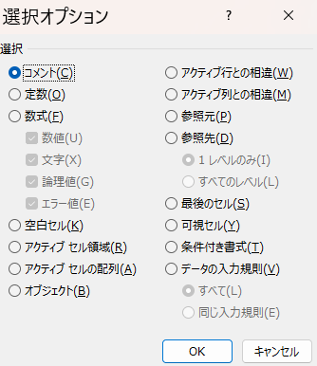
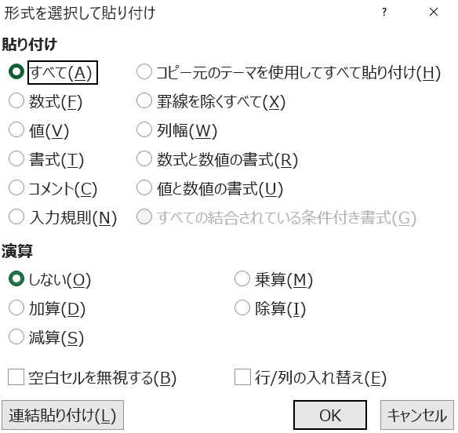
09012345681 |  |  |  | Ctrl＋Alt＋V
安藤 良子 |  |  |  | 値
09012345682
飯山 正夫
09012345683 |  |  |  | 電話番号も同様に
 |  |  |  | 定数
 |  |  |  | 数値だけのこす

 |  |  |  | 貼り付けは
 |  |  |  | 値と数値の書式

連番の作成
No. | 日付 |  | 日付は
 |  | 1と入力 | 1/1と入力
 |  | Alt→H→F→I→S
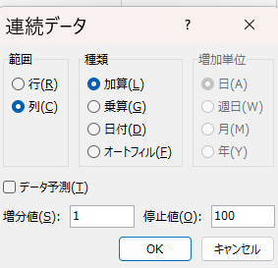
 |  |  | 列
 |  |  | 日付
 |  |  | 日

電子印鑑作り方
３分でできる
電子印鑑のもう一つの作成方法
藤田

 | ワードにコピペして、図として保存

